首期
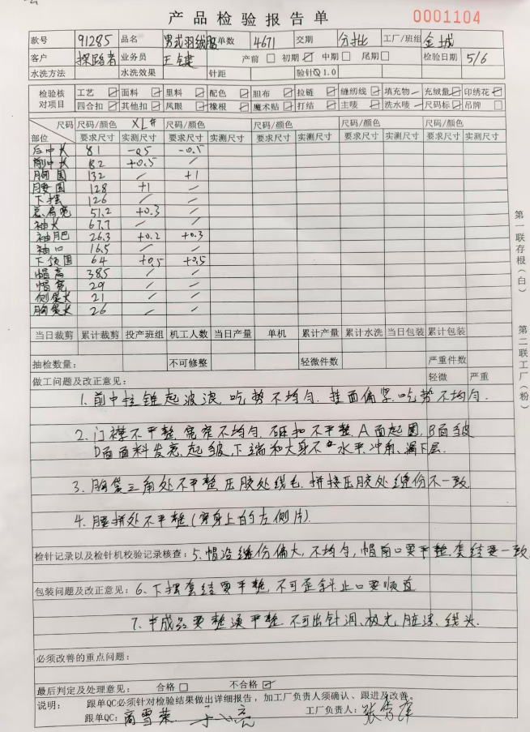
TOREAD-首件（首批）检验报告书
订单类别 | 成人期货 |  | 合同签订方 |  | 青岛锦瑞麟服装有限公司 |  | 生产工厂 | 济宁汶上金成分厂
订单基础信息 |  |  | 生产•出货进度 |  |  |  | 指示•确认资料
款号 | TADDAO91285 |  | 合同交期 |  | 2026-09-01 |  | 产前确认样 |  | 有 | 无
品名 | 男式羽绒服 |  | 上线日 |  | 2026-04-25 |  | 原辅材料卡 |  | 有 | 无
色/号型数 | 2 | 6 | 缝制预计完成日 |  | 2026-06-20 |  | 大货面料确认样 |  | 有 | 无
订单数量 | 4579件 |  | 包装预计完成日 |  | 2026-06-30 |  | 印花、刺绣确认样 |  | 有 | 无
采购凭证编号： | CGDD26042900013 |  | 预计发货时间 |  | 2026-08-01 |  | 洗唛、合格证指示资料 |  | 有 | 无
确认资料缺失内容说明：
【工艺确认】
原材料 | 正 | 误 |  | 印、绣花 | 正 | 误 | 无此工艺 | 洗水唛 | 正 | 误
辅料使用 | 正 | 误 |  | 胶膜工艺 | 正 | 误 | 无此工艺 | 合格证 | 正 | 误
制作工艺 | 正 | 误 |  | 压胶水压 | OK | NG | 无此工艺 | 缝纫用线 | 正 | 误
补充事项：无异常
【面料品质确认】
物性检测 | OK | NG |  | 面料颜色 | OK | NG |  | 互染测试 | OK | NG
外观查验 | OK | NG |  | 面料缸差 | OK | NG |  | 水洗缩率 | OK | NG
问题描述：无异常
【裁剪完成情况】
①裁剪完成比例（%）：
号型 颜色 | S-165/88B | M-170/92B | L-175/96B | XL-180/100B | XXL-185/104B | XXXL-190/108B |  |  |  | 未裁齐原因
黑色 G01X | 100% | 100% | 100% | 100% | 100% | 100%
海鸥灰 | 0% | 0% | 0% | 0% | 0% | 0% |  |  |  | 陆续裁剪中

【成品检查明细】★颜色、数量需要写清楚
黑色 G01X，XL，5件

【规格确认】
①规格测量明细以插入附件形式列明，并注明洗前洗后规格
②规格异常情况 |  | 有 | 无 | 备注：规格无异常
【问题点与指导项目】 ★的问题应添加照片说明（包括成品及半成品检查）
产前样提出的问题在大货中已经调整
1, 前中拉链起波浪， 吃势不均匀， 挂面偏紧。
2， 门禁不平整， 宽窄不均匀， 砸扣不平整， A面有圈。
3， 胸袋三角处不平整， 压胶处有线毛， 缝份不一致。
4， 腰拼接不平整。
5，帽檐缝份偏大， 不均匀。
6， 下摆套结不平整。

以上问题请及时改正。
【耐洗水确认】
粘衬 | OK | NG | 无此工艺 | 胶膜 | OK | NG | 无此工艺 | 扭曲 | OK | NG
印、绣花 | OK | NG | 无此工艺 | 压胶水压 | OK | NG | 无此工艺 | 水洗缩率 | OK | NG
补充事项：洗后无异常
【重大改善说明及整改复核时间】
1，问题点中期检验复核改进情况。
检验部门 | 品控部 |  | 检验担当 | 徐晏文 | 查验时间 | 2026-04-07 | 工厂负责人 |  | 孔风芹
【整改结果】

检验部门 |  |  | 检验担当 |  | 复核时间 |  | 工厂负责人

